Техничесткий отчет по жентра
РАБОЧИЙ ТЕХНИЧЕСКИЙ ОТЧЕТ |  |  |  |  | НОМЕР: 2020 06 GN 001
 |  |  |  |  | ДАТА: 19.10.2020г
Наименование предприятия |  |  |  | Ферганское ООО "Автотеххизмат-Ф"
Ф.И.О. составившего отчет |  |  |  | Абдужабборов С.
Номер телефона с кодом города |  |  |  | ,998-90-534-20-84
Модель |  |  | Идентификационный номер автомобиля |  | Пробег | Дата продажи
Ласетти |  |  | XWB5V31BVLA543909 |  | 2439 | 2020-06-26
Обстоятельства при которых обнаружена проблема __ (10) __ |  |  |  | Описание проблемы __ (11) __
 |  |  |  | Люк моторчиги киска туташув нaтижасида ишдан чиккан хозирда умуман ишламаябти
А. |  | Автомобиль стоял, двигатель не работал
В. | Автомобиль находился в движении:
 |  | При торможении
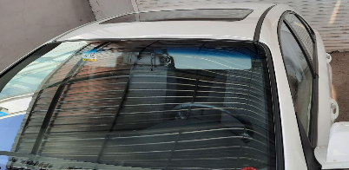
 |  | При переходе от ускорения к накату
 |  | При переключение на задний ход
 |  | При повороте
 |  | При ускорении
 |  | При замедлении
 |  | При ______ оборотах в минут
 |  | При любой скорости
 |  | На неровной дороге
 |  | На _____ передаче
С. | При использовании:
 |  | Тормозов |  | 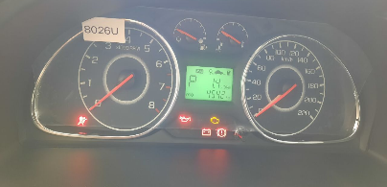
 |  | При повороте руля
 |  | При выключении сцепления
 |  | Обогревателя / кондиционера
 |  | При работе стеклоочистит / омывателя
 |  | При включении радио / CD проигрыват
 |  | Обогревателя заднего стекла
 |  | Прочее
D. | При работе двигателя:
 |  | При запуске
 |  | При прогреве
 |  | На холотом ходу
 |  | При горячем двигателе
E. | Возникает:
 |  | При ускорении
 |  | При высоких оборотах двигателя
 |  | При большой скорости
 |  | При большой загрузке багажника
F. | Когда случается по времени: |  |  | Информация о проблемной детали __ (13) __
 |  | Всегда |  | Номер детали по каталогу: | 96404823
 |  | Иногда |  | Наименование детали: | Электро моторчик
 |  | После _____ км движения |  | Название поставщика: | Корея
 |  | После _____ минут езды |  | LOT № детали:
Действия инженера по гарантии дилерского предприятия |  |  |  | Люк моторчигини янгисига алмаштириб бериш керак

Ответственный Отдел по принятию мер и исследованию проблемы |  |  |  | __ (15) __

 |  |  |  | (заполняется со стороны Отдела Гарантии качества ЗАО "GM Uzbekistan")

